상품제안서
센트라도 B 골드버튼 8k 3단 자동 양우산+락앤락 뉴테이블머그컵 473ml 세트 | 상품코드: F33043

 |  |  |  |  |  |  | 02-412-0044 | www.easy1.co.kr
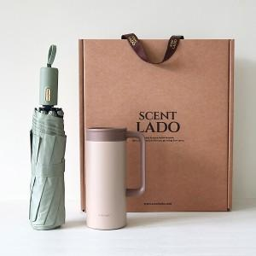

【상세/제작정보】 | 배송비 : 10개입 1박스 6000원 별도/박스 손잡이 있음

【인쇄/포장옵션】 | 레이저 / 포장불가능

【공급단가】 | 수량 | 50~ | 100~ | 300~ | 500~ | 1,000~
*VAT별도 | 단가 | 26,880원 | 26,430원 | 25,760원 | 25,310원 | 24,640원

【상품 URL】 | https://dev.easy1.co.kr:443/src/goods_detail.php?gdno=33043

